茶歇采购明细
茶歇采购清单 |  |  |  |  | 以实际发生为准
序号 | 项目名称 | 项目描述 | 描述（图片） | 数量 | 价格 | 合计
1 | Knoppers | 牛奶榛子巧克力威化饼干 10*25g |  | 6 | 39 | 234
2 | 士力架 | 花生夹心巧克力糖果巧克力460g |  | 4 | 29.9 | 119.6
3 | 德芙 | 巧克力分享碗装 香浓黑巧克力糖果巧克力 252g |  | 4 | 29.9 | 119.6
4 | 脉动 | 维生素功能饮料 水蜜桃and青柠 400ml*15迷你瓶 | 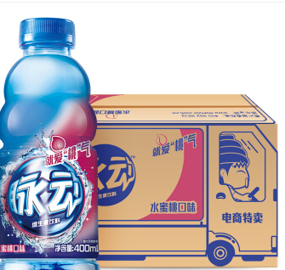 | 5 | 31.9 | 159.5
5 | 矿泉水 | 农夫山泉 饮用天然水380ml 1*24瓶 |  | 5 | 29.9 | 149.5
6 | 苏打水 | 屈臣氏苏打水330ml*24听， 整箱 |  | 2 | 86 | 172
7 | 坚果 | 每日坚果礼盒 混合坚果零食什锦果仁 25g*30袋 | 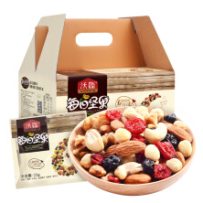 | 3 | 139 | 417
8 | 鲜切水果 | 西瓜+荔枝+火龙果+提子 |  | 1 | 500 | 500
9 | 其他 | 纸巾、湿纸巾、水果盘 |  | 1 | 84.6 | 84.6
 |  |  |  |  |  | 1955.8

晚宴酒水采购明细
酒水采购清单 |  |  |  |  |  | 以实际发生为准
项目 | 序号 | 项目名称 | 项目描述 | 描述（图片） | 数量 | 价格 | 合计
酒水 | 1 | 燕京听装啤酒 | 纯生啤酒 330ml*24听 11度 |  | 2 | 68 | 136
 | 2 | 青岛听装啤酒 | 青岛啤酒 330ml*24听 11度 |  | 2 | 96 | 192
 | 3 | 可乐 | 可口可乐 2L*6 |  | 2 | 39 | 78
 | 4 | 雪碧 | 雪碧 2L*6 |  | 2 | 39 | 78
 | 5 | 红酒 | 蒙托里奥勒城堡红酒（领导单点） 折后价为748元 |  | 2 | 498 | 748
 |  |  | 奔富 Penfolds Bin128卡琳娜园设拉子红葡萄酒 |  | 10 | 298 | 2980
 | 6 | 晚宴果汁 | 汇源果汁(苹果)， 1L*6盒 |  | 2 | 76 | 152
 |  |  | 汇源果汁(橙汁)， 1L*6盒 | 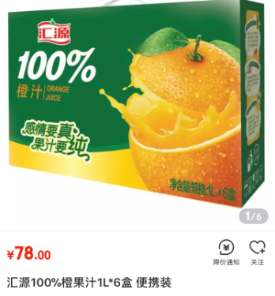 | 2 | 78 | 156
总计 |  |  |  |  |  |  | 4520

获奖礼品明细
获奖礼品采购清单 |  |  |  |  |  | 以实际发生为准
项目 | 序号 | 项目名称 | 项目描述 | 描述（图片） | 数量 | 价格 | 合计（打包价）
礼品 | 1 | 手拿电风扇 | 素乐SOLOVE手拿电风扇 （珊瑚粉，素米白，海松绿各5个）（天猫旗舰店购买） | 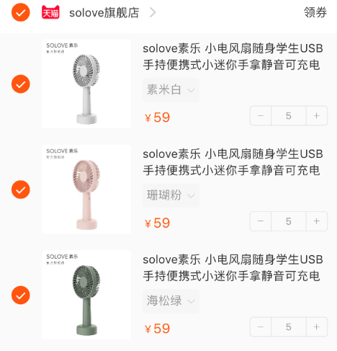 | 15 |  | 685

